Sheet1
Existem 3 tipos de Parênteses (parênteses) - ( ), { }, [ ]. Em A2:A10, para cada colchete de abertura, deve haver um colchete de fechamento e vice-versa. Você precisa encontrar quais colchetes estão faltando se houver um colchete de abertura/fechamento. Ordem não importa Exemplo - Para { ( } ]=> )[ estão faltando
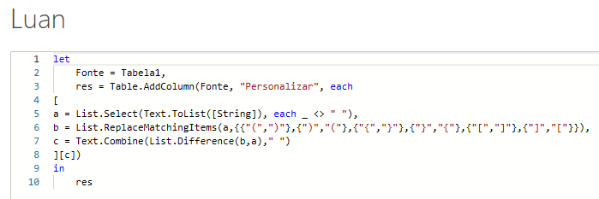
String | Expected Answer
( ) } | {
[ { { } } | ]
( )
( [ { ] | ) }
( ) ( ) { { } } [ | ]
[ [ [ ] } ] | { ]
( { ( } | ) )
( ( ( ) ) ] | ) [
( ) ) ) { } [ } | ( ( ] {

